Ref 3_202502 增值税进项认证清单
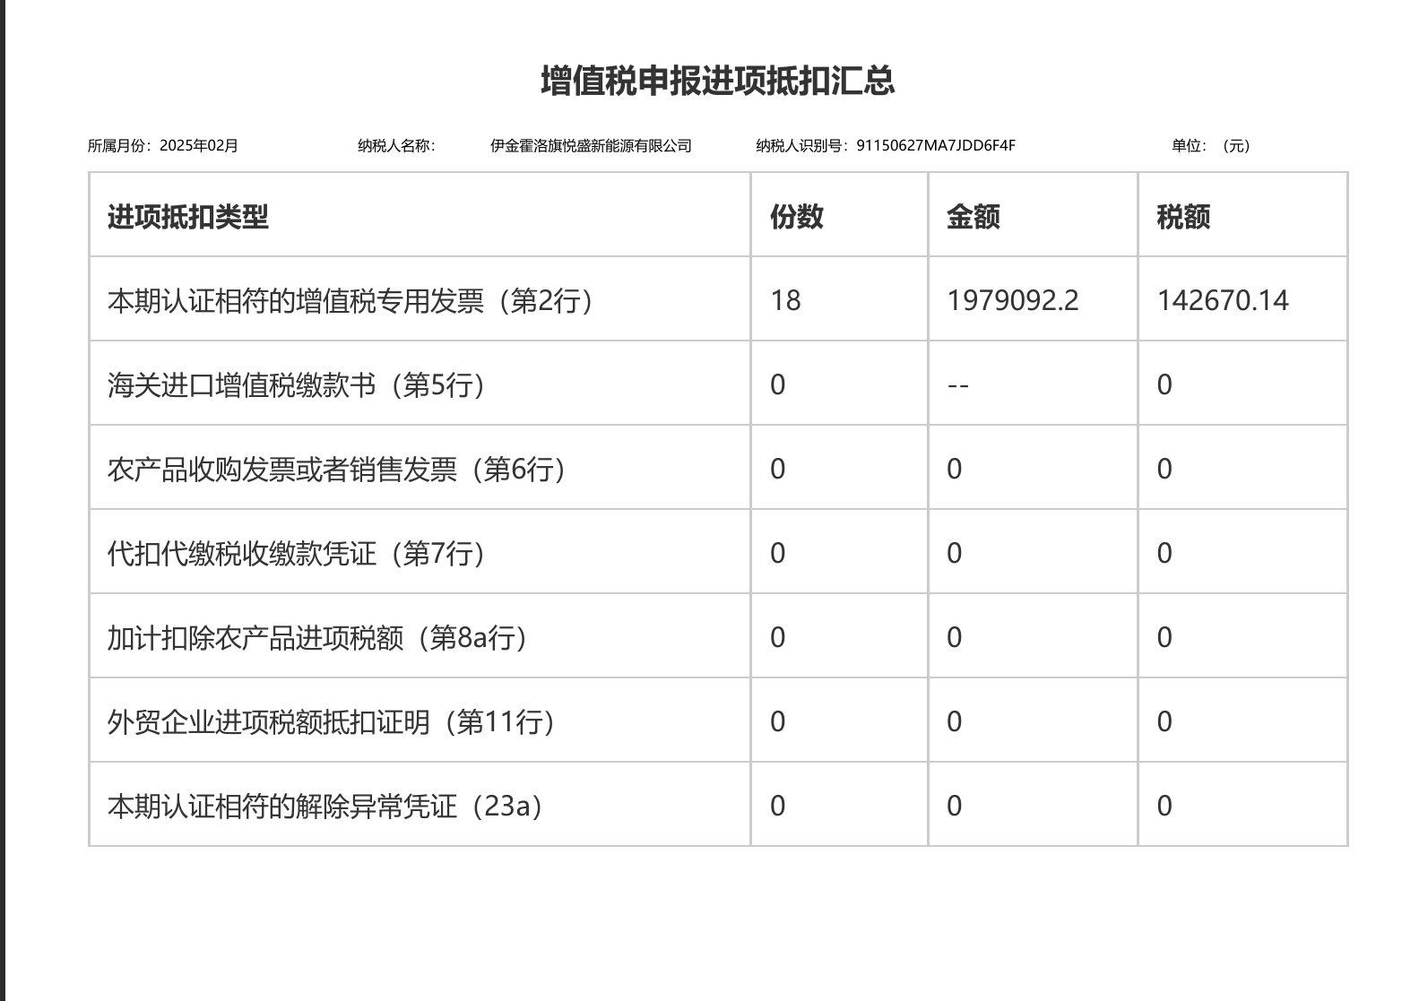
发票清单
纳税人识别号 | 91150627MA7JDD6F4F |  |  | 税款所属期 | 202502 |  | 纳税人名称 | 伊金霍洛旗悦盛新能源有限公司
序号 | 勾选状态 | 发票来源 | 转内销证明编号 | 数电票号码 | 发票代码 | 发票号码 | 开票日期 | 销售方纳税人识别号 | 销售方纳税人名称 | 金额 | 税额 | 有效抵扣税额 | 票种 | 票种标签 | 发票状态 | 勾选时间 | 发票风险等级 | 风险状态
1 | 已勾选 | 电子发票服务平台 |  | 25342000000021849078 |  |  | 2025-02-08 18:05:42 | 91340700MA8PUEPEXD | 薪班班（安徽）网络科技有限公司 | 5771.94 | 346.32 | 346.32 | 数电票(增值税专用发票) | 增值税专用发票 | 正常 | 2025-03-10 14:11:27 | 正常 | 无风险
2 | 已勾选 | 电子发票服务平台 |  | 25322000000073754460 |  |  | 2025-02-20 09:44:50 | 91320281673004487B | 远景能源有限公司 | 17051.68 | 1023.1 | 1023.1 | 数电票(增值税专用发票) | 增值税专用发票 | 正常 | 2025-03-10 14:11:27 | 正常 | 无风险
3 | 已勾选 | 电子发票服务平台 |  | 25322000000073656142 |  |  | 2025-02-20 09:44:52 | 91320281673004487B | 远景能源有限公司 | 192174.95 | 11530.5 | 11530.5 | 数电票(增值税专用发票) | 增值税专用发票 | 正常 | 2025-03-10 14:11:27 | 正常 | 无风险
4 | 已勾选 | 电子发票服务平台 |  | 25322000000026461738 |  |  | 2025-01-15 14:53:49 | 91320281673004487B | 远景能源有限公司 | 275680.66 | 16540.84 | 16540.84 | 数电票(增值税专用发票) | 增值税专用发票 | 正常 | 2025-03-10 14:11:27 | 正常 | 无风险
5 | 已勾选 | 电子发票服务平台 |  | 25322000000026402336 |  |  | 2025-01-15 14:53:45 | 91320281673004487B | 远景能源有限公司 | 178195.28 | 10691.72 | 10691.72 | 数电票(增值税专用发票) | 增值税专用发票 | 正常 | 2025-03-10 14:11:27 | 正常 | 无风险
6 | 已勾选 | 电子发票服务平台 |  | 25312000000049452397 |  |  | 2025-02-19 09:53:20 | 91310230MA1JTEYM9N | 上海峙雄新能源科技有限公司 | 78776.08 | 4726.56 | 4726.56 | 数电票(增值税专用发票) | 增值税专用发票 | 正常 | 2025-03-10 14:11:27 | 正常 | 无风险
7 | 已勾选 | 电子发票服务平台 |  | 25312000000061175368 |  |  | 2025-02-28 10:29:55 | 91310105MA1FWAC869 | 景泰新能源（上海）有限公司 | 23158.41 | 1389.5 | 1389.5 | 数电票(增值税专用发票) | 增值税专用发票 | 正常 | 2025-03-10 14:11:27 | 正常 | 无风险
8 | 已勾选 | 电子发票服务平台 |  | 25312000000061167362 |  |  | 2025-02-28 10:27:06 | 91310105MA1FWAC869 | 景泰新能源（上海）有限公司 | 37804 | 2268.24 | 2268.24 | 数电票(增值税专用发票) | 增值税专用发票 | 正常 | 2025-03-10 14:11:27 | 正常 | 无风险
9 | 已勾选 | 电子发票服务平台 |  | 25312000000061167361 |  |  | 2025-02-28 10:27:06 | 91310105MA1FWAC869 | 景泰新能源（上海）有限公司 | 3897.6 | 233.86 | 233.86 | 数电票(增值税专用发票) | 增值税专用发票 | 正常 | 2025-03-10 14:11:27 | 正常 | 无风险
10 | 已勾选 | 增值税发票管理系统 |  |  | 3100231130 | 25671188 | 2025-01-21 16:56:22 | 913100008322367537 | 中国人民财产保险股份有限公司上海市分公司 | 817193.81 | 49031.62 | 49031.62 | 增值税专用发票 | 增值税专用发票 | 正常 | 2025-03-10 14:11:27 | 正常 | 无风险
11 | 已勾选 | 增值税发票管理系统 |  |  | 1500231130 | 04127570 | 2025-01-15 10:10:01 | 91150691701494963W | 中国石油天然气股份有限公司内蒙古鄂尔多斯市销售分公司 | 8008.66 | 1041.13 | 1041.13 | 增值税专用发票 | 增值税专用发票 | 正常 | 2025-03-10 14:11:27 | 正常 | 无风险
12 | 已勾选 | 电子发票服务平台 |  | 25157000000018424917 |  |  | 2025-02-10 18:17:05 | 911506911169612847 | 内蒙古电力（集团）有限责任公司鄂尔多斯供电分公司 | 113514.53 | 14756.89 | 14756.89 | 数电票(增值税专用发票) | 增值税专用发票 | 正常 | 2025-03-10 14:11:27 | 正常 | 无风险
13 | 已勾选 | 电子发票服务平台 |  | 25157000000018424916 |  |  | 2025-02-10 18:14:31 | 911506911169612847 | 内蒙古电力（集团）有限责任公司鄂尔多斯供电分公司 | 156515.17 | 20346.97 | 20346.97 | 数电票(增值税专用发票) | 增值税专用发票 | 正常 | 2025-03-10 14:11:27 | 正常 | 无风险
14 | 已勾选 | 电子发票服务平台 |  | 25157000000018424906 |  |  | 2025-02-10 18:07:48 | 911506911169612847 | 内蒙古电力（集团）有限责任公司鄂尔多斯供电分公司 | 37141.58 | 4828.4 | 4828.4 | 数电票(增值税专用发票) | 增值税专用发票 | 正常 | 2025-03-10 14:11:27 | 正常 | 无风险
15 | 已勾选 | 电子发票服务平台 |  | 25157000000018271151 |  |  | 2025-02-07 14:46:54 | 911506911169612847 | 内蒙古电力（集团）有限责任公司鄂尔多斯供电分公司 | 16735.27 | 2175.59 | 2175.59 | 数电票(增值税专用发票) | 增值税专用发票 | 正常 | 2025-03-10 14:11:27 | 正常 | 无风险
16 | 已勾选 | 电子发票服务平台 |  | 25157000000018152762 |  |  | 2025-02-07 14:46:08 | 911506911169612847 | 内蒙古电力（集团）有限责任公司鄂尔多斯供电分公司 | 686.27 | 89.21 | 89.21 | 数电票(增值税专用发票) | 增值税专用发票 | 正常 | 2025-03-10 14:11:27 | 正常 | 无风险
17 | 已勾选 | 增值税发票管理系统 |  |  | 1500221130 | 05281350 | 2025-02-06 18:17:23 | 91150600701412139Q | 中国移动通信集团内蒙古有限公司鄂尔多斯分公司 | 7607.55 | 456.45 | 456.45 | 增值税专用发票 | 增值税专用发票 | 正常 | 2025-03-10 14:11:27 | 正常 | 无风险
18 | 已勾选 | 电子发票服务平台 |  | 25112000000036466812 |  |  | 2025-02-25 09:57:02 | 91110105667530069X | 北京神州汽车租赁有限公司 | 9178.76 | 1193.24 | 1193.24 | 数电票(增值税专用发票) | 增值税专用发票 | 正常 | 2025-03-10 14:11:27 | 正常 | 无风险
合计 |  |  |  |  |  |  |  |  |  | 1979092.2 | 142670.14 | 142670.14

Ref 4_202502 增值税变动表
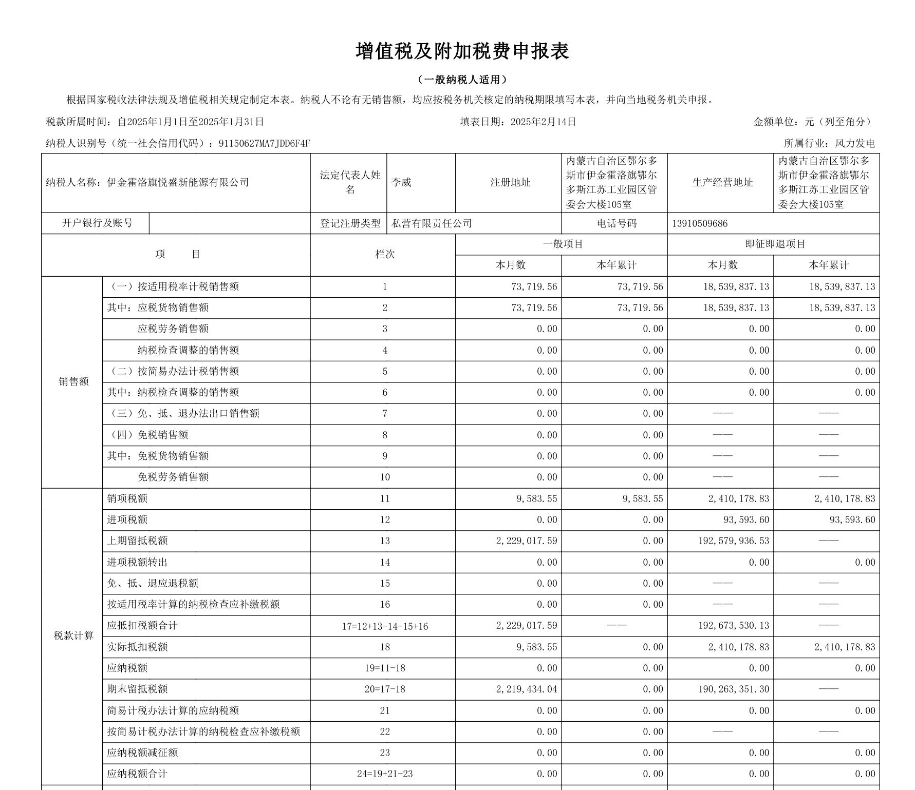
 | 未开票金额 | 当月开票金额 | 以前月度开票金额 | 合计
当月利润表主营业务收入-光伏收入 | 75,907.57 | - | - | 75,907.57
当月利润表主营业务收入-风电收入 | 15,809,449.18 | - |  | 15,809,449.18
销项税额-固定资产处置收入 |  |  |  | -
销项税额-财务费用-利息收入 |  |  |  | -
销项税额-其他收益 |  |  |  | -
 |  |  |  | -
应交增值税-销项税-一般项目（光伏） | 9,867.98 | - | - | 9,867.98
应交增值税-销项税-即征即退项目（风电） | 2,055,228.40 | - | - | 2,055,228.40
预开票（未确认收入）-应交增值税 |  |  |  | -
增值税已认证进项税-一般项目（光伏） |  |  |  | -
增值税已认证进项税-即征即退项目（风电） |  |  |  | 142,670.14
进项转出-一般
进项转出-即征即退
期初留抵进项税-一般项目（光伏） |  |  |  | 2,219,434.04 | 上月末
期初留抵进项税-即征即退项目（风电） |  |  |  | 190,263,351.30 | 上月末
期末留抵进项税-一般项目（光伏） |  |  |  | 2,209,566.06 | 本月末
期末留抵进项税-即征即退项目（风电） |  |  |  | 188,350,793.04 | 本月末
应交增值税-一般项目（光伏）
应交增值税-即征即退项目（风电） |  |  |  | -

